Chi tiết địa chất
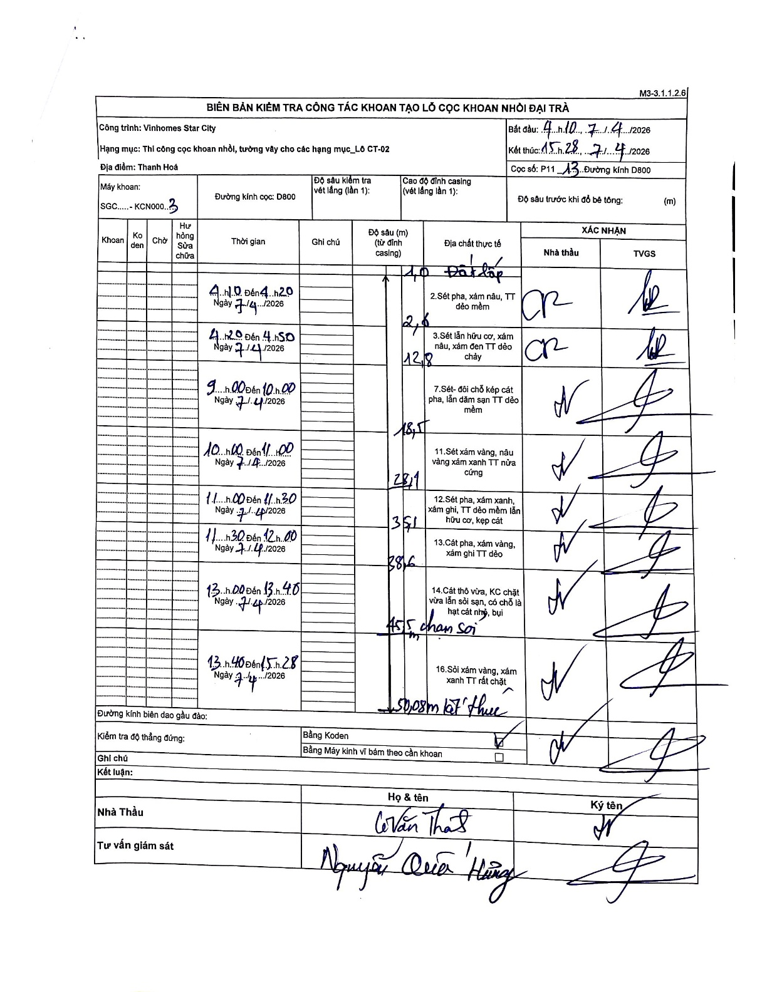
Dự án | Star City Thanh Hóa
Hạng mục | Thi công cọc khoan nhồi, tường vây cho các hạng mục_Lô CT-02
Tên bộ phận | P11
Số hiệu cọc | P11-13
Tên Máy khoan | SGC-KCN0003
Đường kính | D800
Bắt đầu thi công | 04:10 07/04/2026
Kết thúc thi công | 15:28 07/04/2026

Địa chất TT | Đường kính | Mô tả lớp thiết kế | Từ (h) | Đến (h) | Cao độ từ | Cao độ đến | T.Gian (h) | Dài (m) | V (m/h) | Ghi chú
Đất lấp | D800 | Đất lấp | 04:10 07/04/2026 | 04:20 07/04/2026 | 0 | -1 | 0.17 | 1 | 6
2 | D800 | Sét pha, xám nâu, TT dẻo mềm | 04:10 07/04/2026 | 04:20 07/04/2026 | -1 | -2.6 | 0.17 | 1.6 | 9.6
3 | D800 | Sét lẫn hữu cơ, xám nâu, xám đen TT dẻo chảy | 04:20 07/04/2026 | 04:50 07/04/2026 | -2.6 | -12.8 | 0.5 | 10.2 | 20.4
4 | D800 | Sét - đôi chỗ kẹp cát pha, lẫn dăm sạn TT dẻo mềm | 09:00 07/04/2026 | 10:00 07/04/2026 | -12.8 | -18.5 | 1 | 5.7 | 5.7 | Mô tả trong biên bản ghi số lớp là 7
5 | D800 | Sét xám vàng, nâu vàng xám xanh TT nửa cứng | 10:00 07/04/2026 | 11:00 07/04/2026 | -18.5 | -28.1 | 1 | 9.6 | 9.6 | Mô tả trong biên bản ghi số lớp là 11
6 | D800 | Sét pha, xám xanh, xám ghi, TT dẻo mềm lẫn hữu cơ, kẹp cát | 11:00 07/04/2026 | 11:30 07/04/2026 | -28.1 | -35.1 | 0.5 | 7 | 14 | Mô tả trong biên bản ghi số lớp là 12
7 | D800 | Cát pha, xám vàng, xám ghi TT dẻo | 11:30 07/04/2026 | 12:00 07/04/2026 | -35.1 | -38.6 | 0.5 | 3.5 | 7 | Mô tả trong biên bản ghi số lớp là 13
8 | D800 | Cát thô vừa, KC chặt vừa lẫn sỏi sạn, có chỗ là hạt cát nhỏ, bụi | 13:00 07/04/2026 | 13:40 07/04/2026 | -38.6 | -45.5 | 0.67 | 6.9 | 10.35 | Mô tả trong biên bản ghi số lớp là 14. Có ghi chú 'chạm sỏi' tại đáy lớp này
9 | D800 | Sỏi xám vàng, xám xanh TT rất chặt | 13:40 07/04/2026 | 15:28 07/04/2026 | -45.5 | -50.08 | 1.8 | 4.58 | 2.54 | Mô tả trong biên bản ghi số lớp là 16. Kết thúc tại 50.08m

ẢNH BIÊN BẢN GỐC

